業務フロー
システム名 |  |  | システム種別 |  | 基本設計書 |  | 作成者 | 作成日 | 更新者 | 更新日 | 版数
POSサーバー |  |  | POSサーバ |  |  |  | AnhNM | 2023-06-07 | AnhNM | 2024-09-25 | 0.6

機能カテゴリー |  | 11_部門別売上速報/日報 |  | 項目 |  | 概要設計 | 業務フロー

 | ●1_自動釣銭機

●●
画面表示
●●
モーダル表示

●●
処理機能
本来なら、処理内で分岐もあるとは思いますが、今回は、分岐処理についても、一括で処理機能と定義しています。
●●
音声ファイル

 | ●1_レジ周辺機器

セカンドディスプレイ
●●
セカンドディスプレイ画面表示
スキャナー
●●
スキャナー

スキャナー
自動釣銭機
●●
自動釣銭機
プリンター
●●

磁気カードリーダー
磁気カードリーダー
エフケイシステム 両面双方向読み取り MJR-100

 | ●外部連携

●●
API連携
本来ならDBですが、DBの意味で使用しています。
●●
他の機能への連携

●●
端末内DB
設定関連などのDB
最新
ボタン名

最新
分岐・判定

機能概要
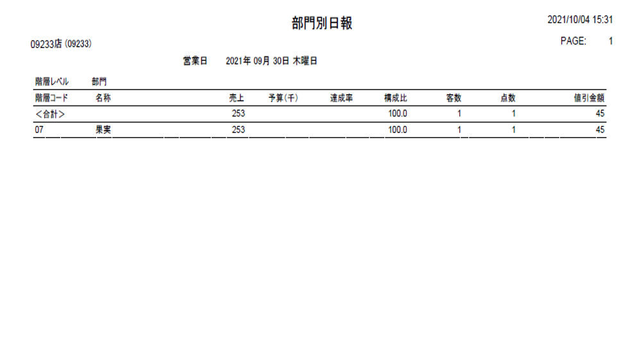
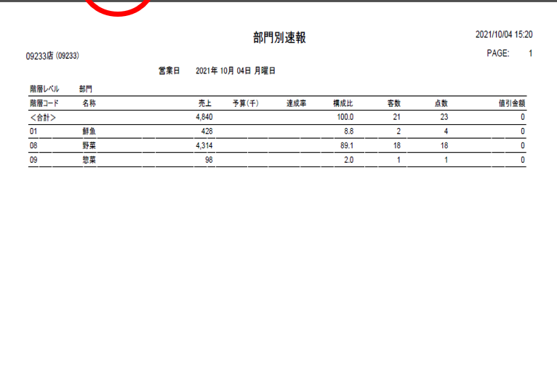
システム名 |  |  | システム種別 |  | 基本設計書 |  | 作成者 | 作成日 | 更新者 | 更新日 | 版数
POSサーバー |  |  | POSサーバ |  |  |  | AnhNM | 2024-05-04 | AnhNM | 2024-09-25 | 0.6

機能カテゴリ |  | 11_部門別売上速報/日報 |  | 項目 |  | 概要設計 | 機能概要

X1_メニュー機能
 | 11_部門別売上速報/日報
 |  |  |  |  |  |  |  |  |  |  |  | 1
 |  |  |  |  |  |  |  |  |  |  |  | 2
 |  |  |  |  |  |  |  |  |  |  |  | 3
 |  |  |  |  |  |  |  |  |  |  |  | 4
 |  |  |  |  |  |  |  |  |  |  |  | 5
11_部門別売上速報
 |  |  |  |  |  |  |  |  |  |  |  | 6
 |  |  |  |  |  |  |  |  |  |  |  | 7
 |  |  |  |  |  |  |  |  |  |  |  | 8
 |  |  |  |  |  |  |  |  |  |  |  | 9
店舗選択共通機能を実行する。
1つの店舗対象を選択可能
 |  |  |  |  |  |  |  |  |  |  |  | 10
SC1101
部門別売上速報/日報
 |  |  |  |  |  |  |  |  |  |  |  | 11
 |  |  |  |  |  |  |  |  |  |  |  | 12
 |  |  |  |  |  |  |  |  |  |  |  | 13
初期化時
▪ 店舗選択エリア：活性、1つの対象店舗を選択できるようにする。
▪ 検索条件エリア：非活性、対象店舗が選択された場合のみ活性になる。
・【出力種別】項目：
‣決済（営業日終了）があった場合は「日報」モードになり、「速報」モードが無効になる。
‣上記以外の場合、「速報」モードで表示され、「日報」モードが無効になる。
・【開始日】, 【終了日】:
・「速報」モードの場合、現在日を自動的に選択し、無効にする。
‣「日報」モードの場合、前営業を自動的に選択し、【開始日】、【完了日】が選択できるようにする。
‣【出力単位】: 「1：部門」を自動的選択して編集不可
・【F12：検索】ボタン：無効
 |  |  |  |  |  |  |  |  |  |  |  | 14
 |  |  |  |  |  |  |  |  |  |  |  | 15
 |  |  |  |  |  |  |  |  |  |  |  | 16
画面初期化
 |  |  |  |  |  |  |  |  |  |  |  | 17
 |  |  |  |  |  |  |  |  |  |  |  | 18
 |  |  |  |  |  |  |  |  |  |  |  | 19
 |  |  |  |  |  |  |  |  |  |  |  | 20
 |  |  |  |  |  |  |  |  |  |  |  | 21
 |  |  |  |  |  |  |  |  |  |  |  | 22
 |  |  |  |  |  |  |  |  |  |  |  | 23
 |  |  |  |  |  |  |  |  |  |  |  | 24
 |  |  |  |  |  |  |  |  |  |  |  | 25
 |  |  |  |  |  |  |  |  |  |  |  | 26
 |  |  |  |  |  |  |  |  |  |  |  | 27
 |  |  |  |  |  |  |  |  |  |  |  | 28
 |  |  |  |  |  |  |  |  |  |  |  | 29
11
 |  |  |  |  |  |  |  |  |  |  |  | 30
 |  |  |  |  |  |  |  |  |  |  |  | 31
 |  |  |  |  |  |  |  |  |  |  |  | 32
KN1101
部門別売上速報一覧取得
AP1101
レポート取得API
部門別レポート情報を取得する。
 |  |  |  |  |  |  |  |  |  |  |  | 33
 |  |  |  |  |  |  |  |  |  |  |  | 34
 |  |  |  |  |  |  |  |  |  |  |  | 35
 |  |  |  |  |  |  |  |  |  |  |  | 36
 |  |  |  |  |  |  |  |  |  |  |  | 37
 |  |  |  |  |  |  |  |  |  |  |  | 38 |  | 初期化
データあり
データなし
 |  |  |  |  |  |  |  |  |  |  |  | 39
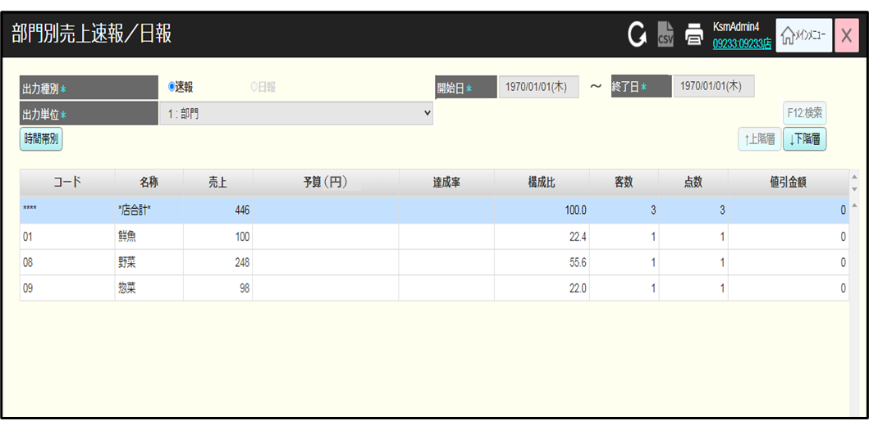
 |  |  |  |  |  |  |  |  |  |  |  | 40
MD_ERROR
検索条件のバリデーションチェック
データが見つかりません
 |  |  |  |  |  |  |  |  |  |  |  | 41
・検索条件に満たしたデータがない場合、「データが見つかりませんでした。」というメッセージ表示
 |  |  |  |  |  |  |  |  |  |  |  | 42
 |  |  |  |  |  |  |  |  |  |  |  | 43
 |  |  |  |  |  |  |  |  |  |  |  | 44
 |  |  |  |  |  |  |  |  |  |  |  | 45
SC1101 部門別売上速報/
日報画面
はい
 |  |  |  |  |  |  |  |  |  |  |  | 46
表示欄：
* 速報/日報種別
・コード: 部門、品群、品種、分類のコード(部門、品群、品種又は分類ではない場合、表示：****)
・名称：部門、品群、品種、分類の名称 (部門、品群、品種又は分類ではない場合、表示：*店合計*)
・売上
・予算(円):
・達成率 : 以下のように計算される。
売上金額/予算額 * 100
・構成比:
・客数 ：以下のように計算される。
販売取引数 + 返品取引数 (顧客用以外のレジ（従業員専用機）を除く）。
・点数:
・客単価：以下のように計算される。
売上金額/客数
・値引金額 :特別値引と緊急売価変更を含まない（ミックスマッチとセットマッチを含む）
* 時間帯別のレポート ・ No(最初の行の表示: ****)
・ 時間帯: 表示値は店舗の営業範囲内となる。各時間帯は1時間間隔である。例：時間帯：08:00、
時間帯：09:00
・ 売上
- 累計売上: 時間の経過とともに累積された売上である (例: 10:00時間帯の累積売上は 8:00時間帯の売上 + 9:00時間帯のに等しくなる。)
・達成率：以下のように計算される。売上金額/予算額 * 100
・値引金額: 値引金額（ミックスマッチとセットマッチを含む）
・点数
・点単価
・客数: 販売取引数 + 返品取引数 (顧客用以外のレジ（従業員専用機）を除く）。
・客単価
時間帯別のレポートには【速報・日報】、【開始日】、【終了日】を設定（入力）可能とする。[日報]を選択すると、表示項目（[時間帯]を除く）は選択された日付別時間帯の合計値を表示する。[速報]を選択すると、現在日別結果を表示する。
時間帯別データがない場合、[時間帯]を除く他の項目は「0」を表示する。
テナントレジ売上を表示する（レジ、部門（レジマスタ設定値））POS売上はあがらないレジである為、レジ精算画面売上を表示（速報・日報）
 |  |  |  |  |  |  |  |  |  |  |  | 47
 |  |  |  |  |  |  |  |  |  |  |  | 48
 |  |  |  |  |  |  |  |  |  |  |  | 49
 |  |  |  |  |  |  |  |  |  |  |  | 50
 |  |  |  |  |  |  |  |  |  |  |  | 1
AP1102
部門別売上速報・日報帳票作成
 |  |  |  |  |  |  |  |  |  |  |  | 2
F12：検索
時間帯別
↑上階層
↓下階層
ヘッダー上の印刷アイコン
 |  |  |  |  |  |  |  |  |  |  |  | 3
 |  |  |  |  |  |  |  |  |  |  |  | 4
 |  |  |  |  |  |  |  |  |  |  |  | 5
 |  |  |  |  |  |  |  |  |  |  |  | 6
 |  |  |  |  |  |  |  |  |  |  |  | 7 |  | 時間帯別
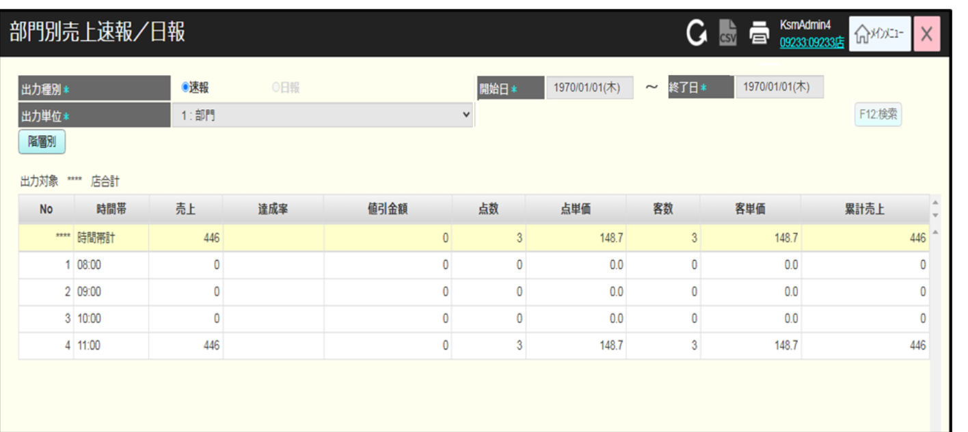
 |  |  |  |  |  |  |  |  |  |  |  | 8
11
PR1101
部門別売上速報印刷
帳票
 |  |  |  |  |  |  |  |  |  |  |  | 9
 |  |  |  |  |  |  |  |  |  |  |  | 10
 |  |  |  |  |  |  |  |  |  |  |  | 11
 |  |  |  |  |  |  |  |  |  |  |  | 12
 |  |  |  |  |  |  |  |  |  |  |  | 13
 |  |  |  |  |  |  |  |  |  |  |  | 14
 |  |  |  |  |  |  |  |  |  |  |  | 15
PR1102
時間帯別売上速報印刷帳票
 |  |  |  |  |  |  |  |  |  |  |  | 16
 |  |  |  |  |  |  |  |  |  |  |  | 17
 |  |  |  |  |  |  |  |  |  |  |  | 18
 |  |  |  |  |  |  |  |  |  |  |  | 19
 |  |  |  |  |  |  |  |  |  |  |  | 20
 |  |  |  |  |  |  |  |  |  |  |  | 21
 |  |  |  |  |  |  |  |  |  |  |  | 22
 |  |  |  |  |  |  |  |  |  |  |  | 23
 |  |  |  |  |  |  |  |  |  |  |  | 24
 |  |  |  |  |  |  |  |  |  |  |  | 25 |  | 日報
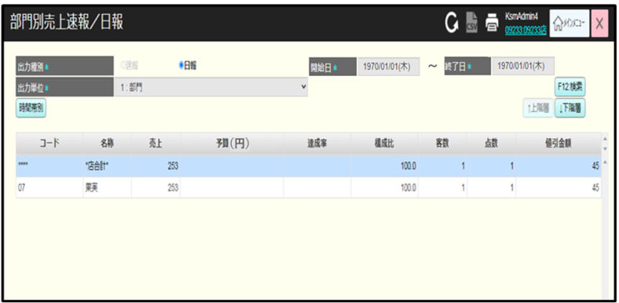
 |  |  |  |  |  |  |  |  |  |  |  | 26
 |  |  |  |  |  |  |  |  |  |  |  | 27
 |  |  |  |  |  |  |  |  |  |  |  | 28
 |  |  |  |  |  |  |  |  |  |  |  | 29
 |  |  |  |  |  |  |  |  |  |  |  | 30
 |  |  |  |  |  |  |  |  |  |  |  | 31
 |  |  |  |  |  |  |  |  |  |  |  | 32
 |  |  |  |  |  |  |  |  |  |  |  | 33
 |  |  |  |  |  |  |  |  |  |  |  | 34
 |  |  |  |  |  |  |  |  |  |  |  | 35
 |  |  |  |  |  |  |  |  |  |  |  | 36
 |  |  |  |  |  |  |  |  |  |  |  | 37
ボタン・アクション：
・【出力種別】項目:
‣「速報」モードを選択すると、[F12]ボタンと【対象日】ボタンが無効になる。
‣[日報]モードを選択すると、[F12]ボタンと【対象日】ボタンが有効になる。
・[F12: 検索]ボタン：「速報」モードを無効にする。
ボタンをタッチすると、以下の条件を満たす売上日報をロードする。
‣モード：[日報]/[時間帯別]
‣出力単位：: 1 : 部門
‣報告日：【開始日】、【終了日】の入力値
[↓下階層]/[↑上階層]:
‣速報一覧で詳細行を選択し、【↓下階層】ボタンをタッチすると、次の出力単位に該当する速報一覧詳細が表示される。【↑上階層】ボタンが有効になる。このボタンをタッチすると前の画面に戻る。
‣[出力単位]に該当する最下位のレベルが表示される。
‣以下の5つの単位がある：
部門
品群
品種
分類
単品
‣データがない詳細行を選択すると、【データが見つまりません。】エラーメッセージが表示される。詳細行を選択せずに【↓階層】ボタン、【↑階層】ボタンをタッチすると、【明細行を選択してください。】エラーメッセージが表示される。
・行をダブルクリックすると、[↓下階層]ボタンをタッチした場合のように処理する。
・[時間帯別]:
‣タッチすると、
・データがない場合、【売上実績がない為【時間帯別】画面の表示は行えません。】メッセージが表示される。
・データがある場合、時間帯別レポートが表示される。
・[出力対象]: 選択した行の情報を次の形式で表示する。
[{コード} {名称} (階層レベル {出力単位})]
・[↑上階層], [↓下階層]ボタン非表示
・[時間帯別]ボタンを[階層別]に切り替える。
・[階層別]ボタン:
・タッチすると、
・データがない場合、[予算(円)]以外の項目は「0」と表示する。
・データがある場合、階層別レポートが表示される。
・[出力対象]の非表示
・[↑上階層], [↓下階層]ボタンの表示
・[階層別]を[時間帯別]に切り替える。
 |  |  |  |  |  |  |  |  |  |  |  | 38
 |  |  |  |  |  |  |  |  |  |  |  | 39 |  | 時間帯別レポート（日報からの場合）
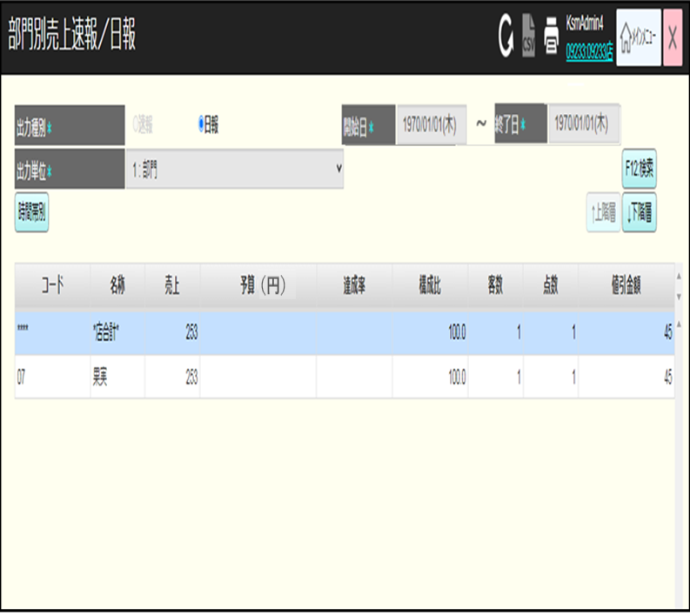
 |  |  |  |  |  |  |  |  |  |  |  | 40
 |  |  |  |  |  |  |  |  |  |  |  | 41
 |  |  |  |  |  |  |  |  |  |  |  | 42
 |  |  |  |  |  |  |  |  |  |  |  | 43
 |  |  |  |  |  |  |  |  |  |  |  | 44
 |  |  |  |  |  |  |  |  |  |  |  | 45
 |  |  |  |  |  |  |  |  |  |  |  | 46
 |  |  |  |  |  |  |  |  |  |  |  | 47
 |  |  |  |  |  |  |  |  |  |  |  | 48
 |  |  |  |  |  |  |  |  |  |  |  | 49
 |  |  |  |  |  |  |  |  |  |  |  | 50
 |  |  |  |  |  |  |  |  |  |  |  | 1
 |  |  |  |  |  |  |  |  |  |  |  | 2
 |  |  |  |  |  |  |  |  |  |  |  | 3
 |  |  |  |  |  |  |  |  |  |  |  | 4
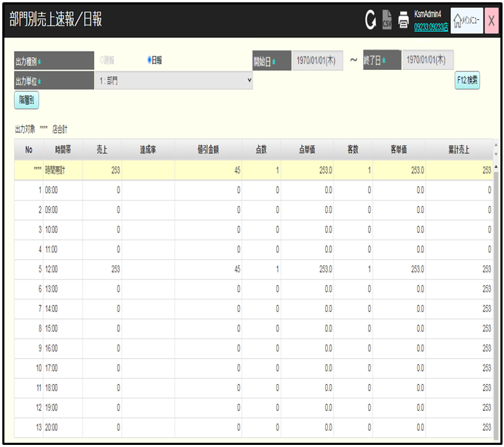
 |  |  |  |  |  |  |  |  |  |  |  | 5
 |  |  |  |  |  |  |  |  |  |  |  | 6
 |  |  |  |  |  |  |  |  |  |  |  | 7
 |  |  |  |  |  |  |  |  |  |  |  | 8
 |  |  |  |  |  |  |  |  |  |  |  | 9
 |  |  |  |  |  |  |  |  |  |  |  | 10
 |  |  |  |  |  |  |  |  |  |  |  | 11
 |  |  |  |  |  |  |  |  |  |  |  | 12
 |  |  |  |  |  |  |  |  |  |  |  | 13
 |  |  |  |  |  |  |  |  |  |  |  | 14
 |  |  |  |  |  |  |  |  |  |  |  | 15
 |  |  |  |  |  |  |  |  |  |  |  | 16
 |  |  |  |  |  |  |  |  |  |  |  | 17
 |  |  |  |  |  |  |  |  |  |  |  | 18
 |  |  |  |  |  |  |  |  |  |  |  | 19
 |  |  |  |  |  |  |  |  |  |  |  | 20
 |  |  |  |  |  |  |  |  |  |  |  | 21
 |  |  |  |  |  |  |  |  |  |  |  | 22
 |  |  |  |  |  |  |  |  |  |  |  | 23
 |  |  |  |  |  |  |  |  |  |  |  | 24
 |  |  |  |  |  |  |  |  |  |  |  | 25
 |  |  |  |  |  |  |  |  |  |  |  | 26 |  | 検索機能
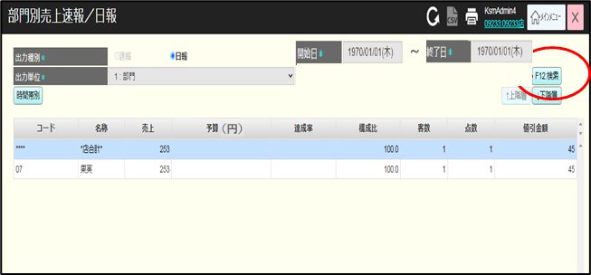
 |  |  |  |  |  |  |  |  |  |  |  | 27
 |  |  |  |  |  |  |  |  |  |  |  | 28
 |  |  |  |  |  |  |  |  |  |  |  | 29
 |  |  |  |  |  |  |  |  |  |  |  | 30
 |  |  |  |  |  |  |  |  |  |  |  | 31
 |  |  |  |  |  |  |  |  |  |  |  | 32
 |  |  |  |  |  |  |  |  |  |  |  | 33
 |  |  |  |  |  |  |  |  |  |  |  | 34
 |  |  |  |  |  |  |  |  |  |  |  | 35
 |  |  |  |  |  |  |  |  |  |  |  | 36
 |  |  |  |  |  |  |  |  |  |  |  | 37
 |  |  |  |  |  |  |  |  |  |  |  | 38
 |  |  |  |  |  |  |  |  |  |  |  | 39
 |  |  |  |  |  |  |  |  |  |  |  | 40
 |  |  |  |  |  |  |  |  |  |  |  | 41
 |  |  |  |  |  |  |  |  |  |  |  | 42
 |  |  |  |  |  |  |  |  |  |  |  | 43
 |  |  |  |  |  |  |  |  |  |  |  | 44
 |  |  |  |  |  |  |  |  |  |  |  | 45 |  | 拡大機能
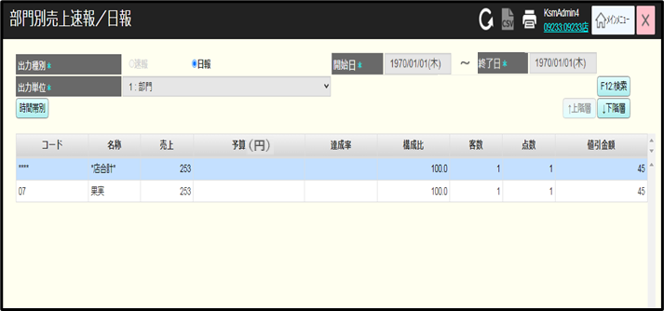
 |  |  |  |  |  |  |  |  |  |  |  | 46
 |  |  |  |  |  |  |  |  |  |  |  | 47
 |  |  |  |  |  |  |  |  |  |  |  | 48
 |  |  |  |  |  |  |  |  |  |  |  | 49
 |  |  |  |  |  |  |  |  |  |  |  | 50
 |  |  |  |  |  |  |  |  |  |  |  | 1
 |  |  |  |  |  |  |  |  |  |  |  | 2
 |  |  |  |  |  |  |  |  |  |  |  | 3
 |  |  |  |  |  |  |  |  |  |  |  | 4
 |  |  |  |  |  |  |  |  |  |  |  | 5
 |  |  |  |  |  |  |  |  |  |  |  | 6
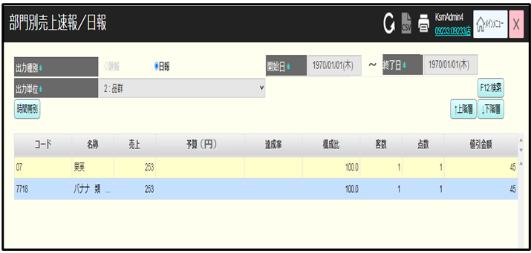
 |  |  |  |  |  |  |  |  |  |  |  | 7
 |  |  |  |  |  |  |  |  |  |  |  | 8
 |  |  |  |  |  |  |  |  |  |  |  | 9
 |  |  |  |  |  |  |  |  |  |  |  | 10
 |  |  |  |  |  |  |  |  |  |  |  | 11
 |  |  |  |  |  |  |  |  |  |  |  | 12
 |  |  |  |  |  |  |  |  |  |  |  | 13
 |  |  |  |  |  |  |  |  |  |  |  | 14
 |  |  |  |  |  |  |  |  |  |  |  | 15
 |  |  |  |  |  |  |  |  |  |  |  | 16
 |  |  |  |  |  |  |  |  |  |  |  | 17
 |  |  |  |  |  |  |  |  |  |  |  | 18
 |  |  |  |  |  |  |  |  |  |  |  | 19 | 印刷機能
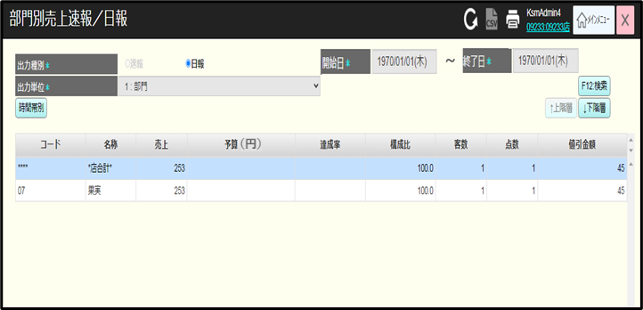
 |  |  |  |  |  |  |  |  |  |  |  | 20
 |  |  |  |  |  |  |  |  |  |  |  | 21
 |  |  |  |  |  |  |  |  |  |  |  | 22
 |  |  |  |  |  |  |  |  |  |  |  | 23
 |  |  |  |  |  |  |  |  |  |  |  | 24
 |  |  |  |  |  |  |  |  |  |  |  | 25
 |  |  |  |  |  |  |  |  |  |  |  | 26
 |  |  |  |  |  |  |  |  |  |  |  | 27
 |  |  |  |  |  |  |  |  |  |  |  | 28
 |  |  |  |  |  |  |  |  |  |  |  | 29

